Sheet1
 | 이미지 | 분류 | 우선순위 | 이름 | ID | 생성 위치 | 작업 현황
 | 예시 | 오브젝트 | 1 | 화구 | Ef_Ob_fire | 화구 구멍의 중앙 | 미구현 / 구현완료
 | 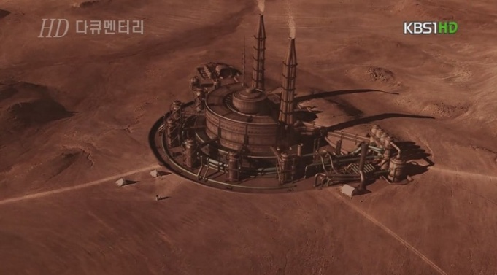 | 오브젝트 | 1 | 연구소(H-bio Tech 건물) | Ob_Hbio | 실외 | 미구현
 | 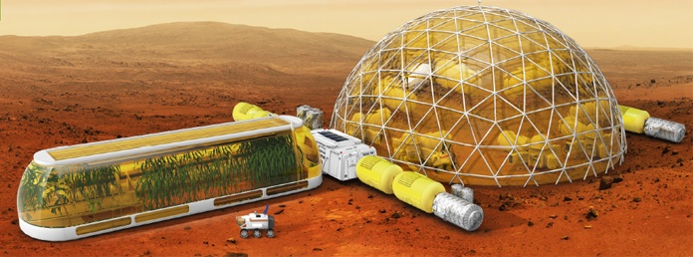 | 오브젝트 | 1 | 테라포밍 존 | Ob_TeraZone | 실외 | 미구현
 | 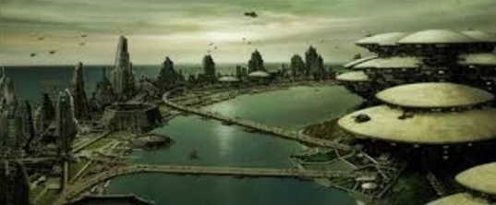 | 오브젝트 | 2 | 건물 | Ob_Buid_ | 실외 | 미구현
 | 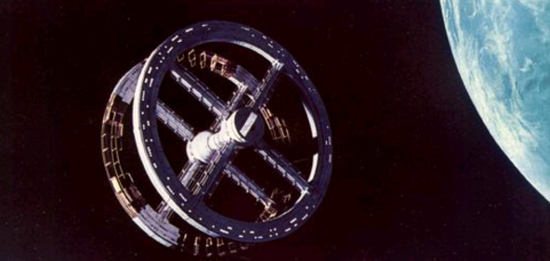 | 오브젝트 | 3 | 우주 정거장 | Ob_Space | 실외 | 미구현
 | 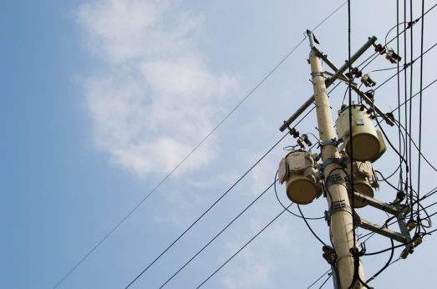 | 오브젝트 | 2 | 전봇대 | Ob_Pole | 실외 | 미구현
 | 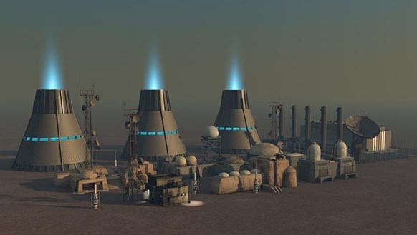 | 오브젝트 | 2 | 발전소 | Ob_PowerStation | 실외 | 미구현
 | 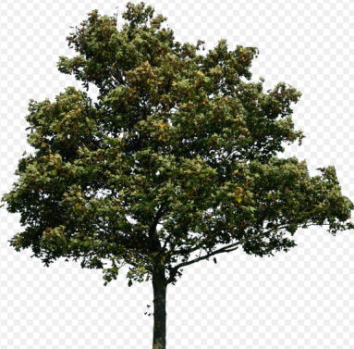 | 오브젝트 | 1 | 나무 | Ob_Tree | 실외 | 미구현
 | 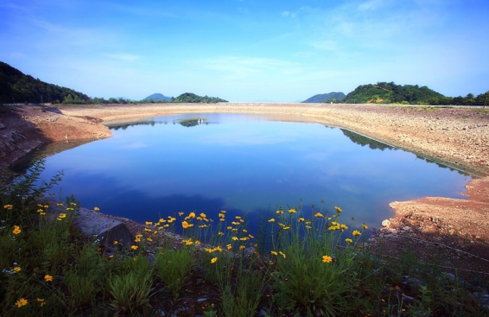 | 오브젝트 | 2 | 호수 | Ob_Lake | 실외 | 미구현
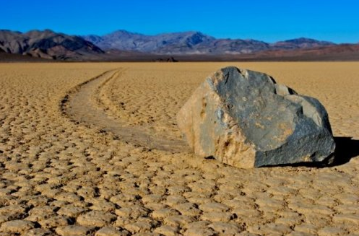 |  | 오브젝트 | 3 | 돌 | Ob_Stone | 실외 | 미구현
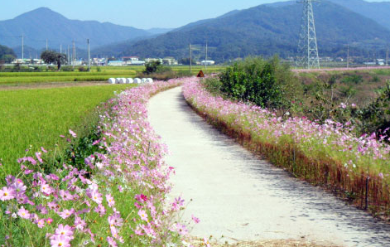 |  | 오브젝트 | 3 | 꽃 | Ob_flower | 실외 | 미구현
 | 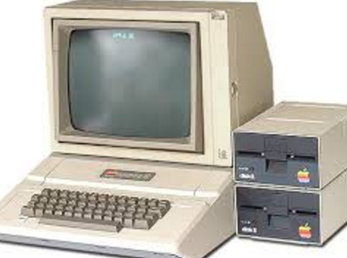 | 오브젝트 | 3 | 컴퓨터 | Ob_Computer | 실내 | 미구현
 | 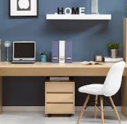 | 오브젝트 | 3 | 책상 | Ob_Desk | 실내 | 미구현
 | 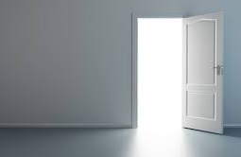 | 오브젝트 | 1 | 문 | Ob_Door | 실내 | 미구현
 | 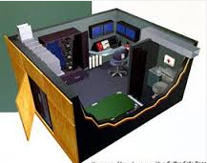 | 오브젝트 | 1 | 패닉룸 | Ob_PanicRoom | 실내 | 미구현
 | 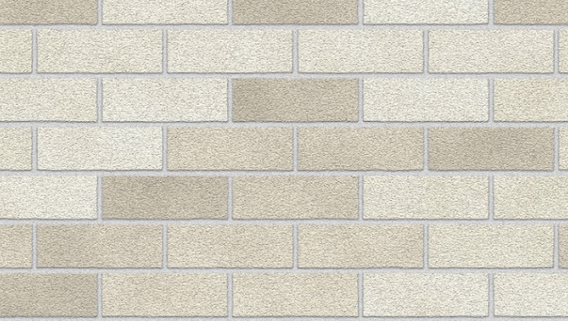 | 오브젝트 | 1 | 벽 | Ob_Wall | 실내 | 미구현

